상품제안서
[G11-117]백화점브랜드, 무료배송_썬넛트 하루견과 선물세트 50-3호 | 상품코드: F31384

 |  |  |  |  |  |  | 02-412-0044 | www.easy1.co.kr
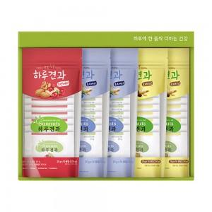

【상세/제작정보】 | <p><span style="font-size: 12pt;"><b>* 개별배송- 3300원 별도</b></span></p>

【인쇄/포장옵션】 | 기타 / 포장불가능

【공급단가】 | 수량 | 50~ | 100~ | 500~ | 1,000~ | 2,000~
*VAT별도 | 단가 | 41,620원 | 40,950원 | 39,960원 | 38,960원 | 38,290원

【상품 URL】 | http://www.easy1.co.kr/src/goods_detail.php?gdno=31384

